Ações Comerciais_Pop Up
POP UP APPS
AÇÕES COMERCIAIS

 | Layout | 333 | Popup com imagem superior - Titulo, Subtítulo, Texto CTA (Botão)
 |  | 334 | Popup com imagem inferior - Titulo, Subtítulo, Texto CTA (Botão)
 |  | 335 | Popup com imagem livre (Textos já fixos na imagem)

COMBINADOS MERCANTIL |  |  | POP UP COM IMAGEM LIVRE
ACO | 35574 |  | 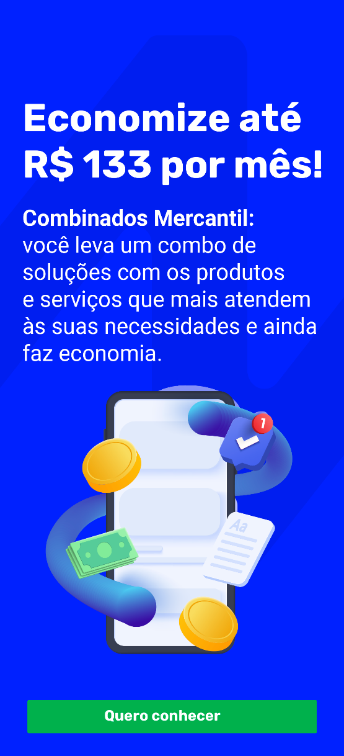
Layout | 335
Nome do arquivo | 35574_07-07_BM_Ação Combinados_Pop up_Mais Protecao_V2
Botão Fechar | Cor sólida | #FFFFFFF
Fundo | Cor sólida
Título | Tamanho
 | Cor do texto
Subtítulo | Tamanho
 | Cor do texto
Botão CTA | Cor sólida
 | Cor do texto
Redirecionamento externo | https://bancomercantil.com.br/combinados/Paginas/mais-protecao.aspx

COMBINADOS MERCANTIL |  |  | POP UP COM IMAGEM LIVRE
ACO | 35575 |  | 
Layout | 335
Nome do arquivo | 35575_07-07_BM_Ação Combinados_Pop up_Lar Protegido_V2
Botão Fechar | Cor sólida | #FFFFFFF
Fundo
Título

Subtítulo

Botão CTA

Redirecionamento externo | https://bancomercantil.com.br/combinados/Paginas/lar-protegido.aspx

